berekening
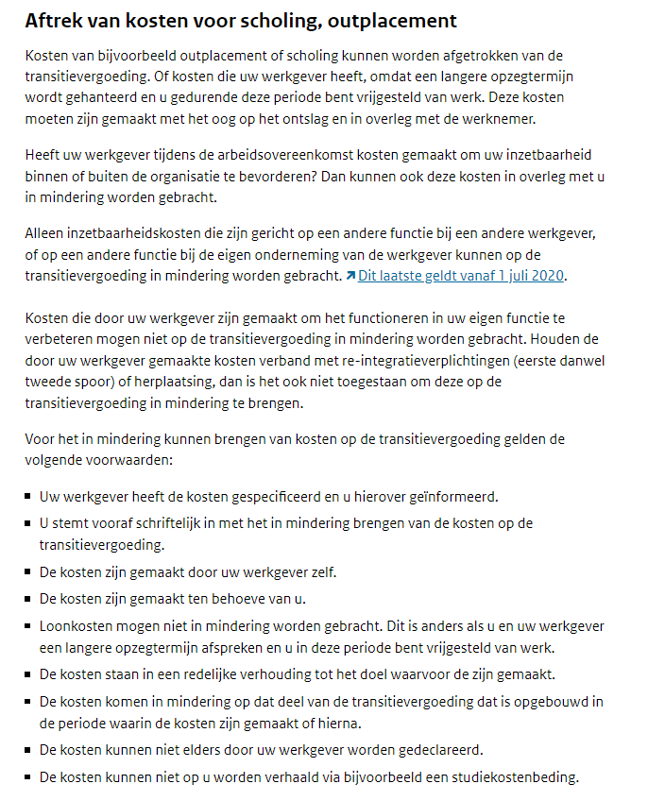
VOORZIENING TRANSITIEVERGOEDING (voor zover niet gecompenseerd door UWV)
Balansdatum | 2022-12-31

naam | schaal | trede | WTF | datum in dienst | datum uit dienst | ontslag bedrijfs econ. redenen (cao 10.4)? | brutomnd. salaris incl. VU en SEJU | dagen in dienst | transitie vergoeding | transitie vergoeding balansdatum | in mindering te brengen kosten (zie kader) | voorziening transitie vergoeding balansdatum
voorbeeld | A10 | 10 | 1 | 1990-01-01 | 2023-04-01 | nee | € 4,843.98 | 12,143 | € 53,681 | € 53,278 |  | € 53,278
 |  |  |  |  |  | nee | € - | 0 | € - | € - |  | € -
 |  |  |  |  |  | nee | € - | 0 | € - | € - |  | € -
 |  |  |  |  |  | nee | € - | 0 | € - | € - |  | € -
 |  |  |  |  |  | nee | € - | 0 | € - | € - |  | € -
 |  |  |  |  |  | nee | € - | 0 | € - | € - |  | € -
 |  |  |  |  |  | nee | € - | 0 | € - | € - |  | € -
 |  |  |  |  |  | nee | € - | 0 | € - | € - |  | € -
 |  |  |  |  |  | nee | € - | 0 | € - | € - |  | € -
 |  |  |  |  |  | nee | € - | 0 | € - | € - |  | € -
 |  |  |  |  |  | nee | € - | 0 | € - | € - |  | € -
 |  |  |  |  |  | nee | € - | 0 | € - | € - |  | € -
 |  |  |  |  |  | nee | € - | 0 | € - | € - |  | € -
 |  |  |  |  |  | nee | € - | 0 | € - | € - |  | € -
 |  |  |  |  |  | nee | € - | 0 | € - | € - |  | € -
 |  |  |  |  |  | nee | € - | 0 | € - | € - |  | € -
 |  |  |  |  |  | nee | € - | 0 | € - | € - |  | € -
 |  |  |  |  |  | nee | € - | 0 | € - | € - |  | € -
 |  |  |  |  |  | nee | € - | 0 | € - | € - |  | € -
 |  |  |  |  |  | nee | € - | 0 | € - | € - |  | € -
 |  |  |  |  |  | nee | € - | 0 | € - | € - |  | € -
 |  |  |  |  |  | nee | € - | 0 | € - | € - |  | € -
 |  |  |  |  |  | nee | € - | 0 | € - | € - |  | € -
 |  |  |  |  |  | nee | € - | 0 | € - | € - |  | € -
 |  |  |  |  |  | nee | € - | 0 | € - | € - |  | € -

Hoogte voorziening transtitievergoeding |  |  |  |  |  |  |  |  |  |  |  | € 53,278

